상품제안서
24k 순도금 책갈피 | 상품코드: S38763

 |  |  |  |  |  |  | 02-713-8555 | www.synergygift.co.kr
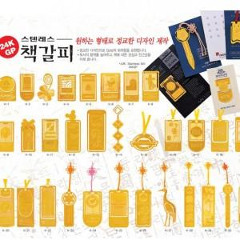

【상세/제작정보】 | <p><span style="font-size: 14pt;">※풀칼라인쇄는 간지에 인쇄 가능합니다.</span></p><p><span style="font-size: 14pt;">※희망하시는 모양별로 책갈피 제작 가능합니다.(진행전 데이터 확인 필수)</span></p>

【인쇄/포장옵션】 | 풀칼라 / OPP(비닐)

【공급단가】 | 수량 | 500~ | 1,000~ | 3,000~ | 5,000~ | 10,000~
*VAT별도 | 단가 | 2,290원 | 2,210원 | 2,120원 | 2,040원 | 1,980원

【상품 URL】 | https://www.synergygift.co.kr:443/src/goods_detail.php?gdno=38763

